2
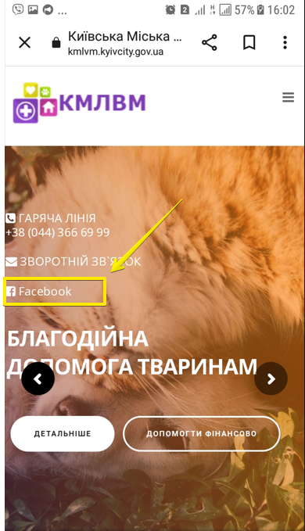
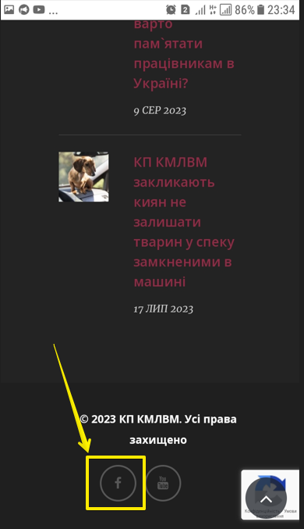
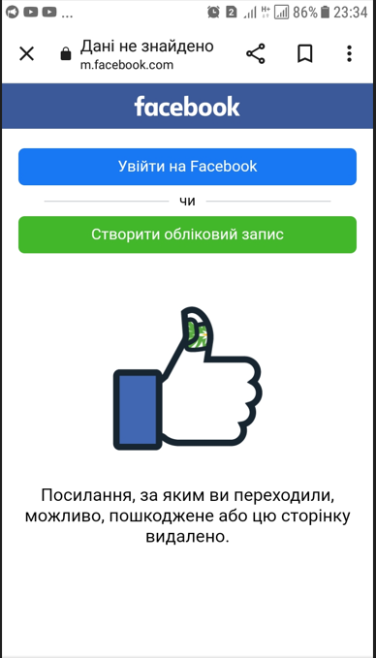
ID | Mob Android - сторінка "Дані не знайдені" відображається після переходу по кнопці "F" у хедері і у футері сторінки

Severity | minor
Environment | Sumsung Galaxy J5 (SM-J510H)
 | Android 7.1.1

Step to reproduce | Зайти на сторінку www.kmlvm.com.ua .
 | Single Tap іконку Facebook на головній сторінці (скрін 1)
 | Scroll down у хедер.
 | Single Tap іконку Facebook (скрін 2)

Actual result | Натискання на іконку Facebook на головній сторінці і у хедері перенаправляє на неіснуючу сторінку. (скрін 3)

Expected result | Натискання на іконку Facebook на головній сторінці і у хедері перенаправляє на діючу сторінку у Facebook

3
3kmlvm
ID | Mob Android - не клікабельні зображення VISA, Happy Radio, Privatbank у пункті "Благодійність" хедера сторінки

Severity | minor
Environment | Sumsung Galaxy J5 (SM-J510H)
 | Android 7.1.1

Step to reproduce | Зайти на сторінку www.kmlvm.com.ua .
 | Scroll down у хедер. Пункт "Благодійність" (скрін 1)
 | Single Tap зображення VISA
 | Single Tap зображення Happy Radio
 | Single Tap зображення Privatbank

Actual result | Зображення VISA, Happy Radio, Privatbank у пункті "Благодійність" хедера сторінки - не активні, не клікабельні.

Expected result | Зображення VISA, Happy Radio, Privatbank у пункті "Благодійність" хедера сторінки - активні, клікабельні, перенаправляють на сторінки
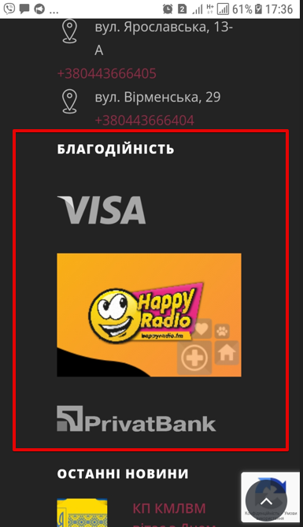
 |  | лише скріни, без відео через техн. моменти

4
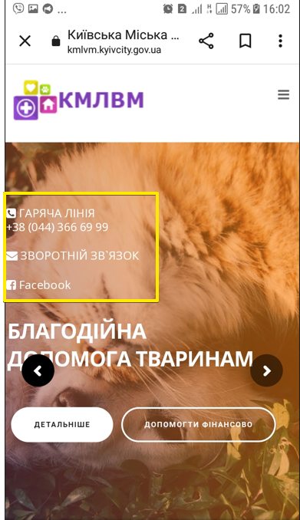
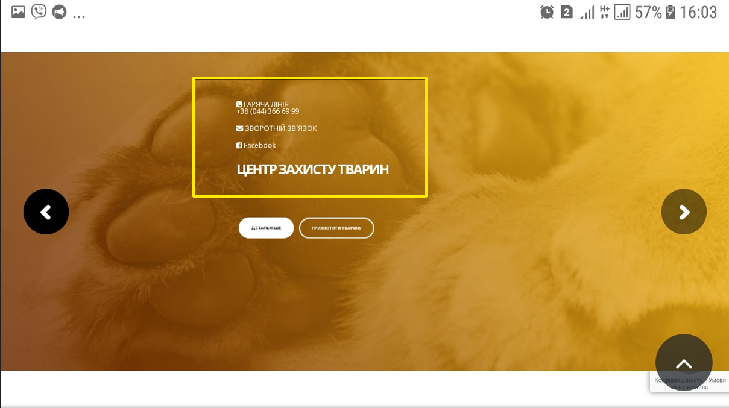
4kmlvm
ID | Mob Android - контакти лікарні на головній сторінці розміщені поверх каруселі із розділами сторінки

Severity | minor
Environment | Sumsung Galaxy J5 (SM-J510H)
 | Android 7.1.1

Step to reproduce | Зайти на сторінку www.kmlvm.com.ua .
 | Застосувати портретну орієнтацію.
 | Звернути увагу на розміщення контактів лікарні (Гаряча лінія, Зворотній зв,язок, Facebook) (скрін 1)
 | Змінити орієнтацію пристрою на ландшафтну.
 | Звернути увагу на розміщення контактів лікарні (Гаряча лінія, Зворотній зв,язок, Facebook) (скрін 2)

Actual result | Портретна орієнтація. Контакти лікарні (Гаряча лінія, Зворотній зв,язок, Facebook) розміщені поверх каруселі із розділами сторінки з лівої сторни екрана.
 | Ландшафтна орієнтація. Контакти лікарні (Гаряча лінія, Зворотній зв,язок, Facebook) розміщені поверх каруселі із розділами сторінки ближче до центру сторінки. Текст не читабельний. (змінені розміри шрифтів)

Expected result | Контакти лікарні на головній сторінці у портретній та ландшафтній орієнтації розміщені окремо від каруселі. Шрифти читабельні.

5
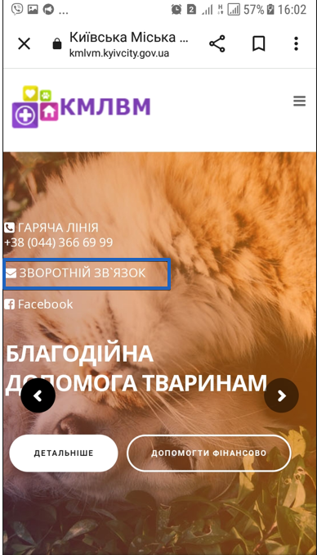
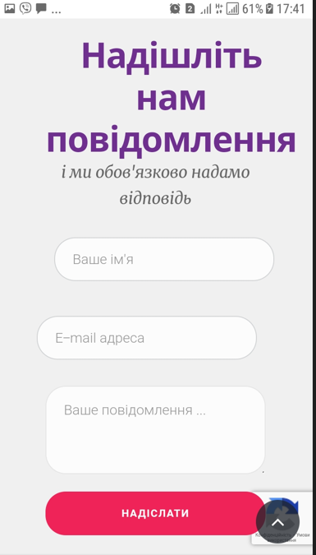
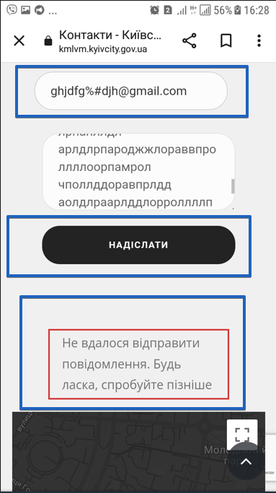
5kmlvm
ID | Mob Android - поля форми зворотнього звязку приймають невалідні значення

Severity | major
Environment | Sumsung Galaxy J5 (SM-J510H)
 | Android 7.1.1

Step to reproduce | Зайти на сторінку www.kmlvm.com.ua .
 | Застосувати портретну орієнтацію.
 | На головній сторінці Tap "Зворотній звязок" (Скрін 1)
 | Scroll down до "Надішліть нам повідомлення" (Скрін 2)
 | У поле "Ваше імя" ввести літери і спецсимволи у кількості 100 значень
 | У поле "Е-mail адреса" у назву адреси ввести літери латинського алфавіту і спецсимволи (наприклад, ghjdfg%#djh@gmail.com)
 | У поле "Ваше повідомлення" ввести літери і спецсимволи у кількості 1000 значень
 | Натиснути кнопку "Надіслати"

Actual result | Система прийняла введені невалідні значення у поля форми. Кнопка "Надіслати" змінила колір з червоного на чорний, але не деактивована. Система видала повідомлення : "Не вдалося відправити повідомлення. Будь ласка, спробуйте пізніше". Система не очистила поля. (Скрін 3)

Expected result | Система , по ходу заповнення полів невалідними значеннями, видає повідомлення про недопустимий формат введених даних. Рамка полів, заповнених невалідними значеннями, змінює колір на червоний. Система не дозволяє ввести більше максимально допустимиої кількості значень.

 |  | лише скріни, без відео через техн. моменти

6
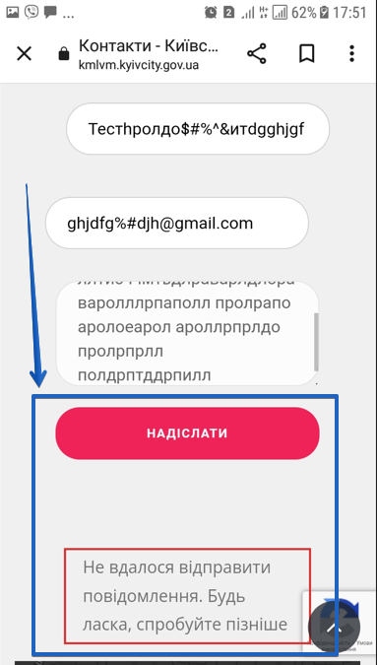
6kmlvm
ID | Mob Android - помилка повторного відправлення форми зворотнього звязку, заповненої невалідними значеннями.

Severity | major
Environment | Sumsung Galaxy J5 (SM-J510H)
 | Android 7.1.1

Step to reproduce | Зайти на сторінку www.kmlvm.com.ua .
 | Застосувати портретну орієнтацію.
 | На головній сторінці натиснути "Зворотній звязок" (Скрін 1)
 | Scroll down до "Надішліть нам повідомлення" (Скрін 2)
 | У поле "Ваше імя" ввести літери і спецсимволи у кількості 100 значень
 | У поле "Е-mail адреса" у назву адреси ввести літери латинського алфавіту і спецсимволи (наприклад, ghjdfg%#djh@gmail.com)
 | У поле "Ваше повідомлення" ввести літери і спецсимволи у кількості 1000 значень
 | Натиснути червону кнопку "Надіслати"
 | Звернути увагу, що система видала повідомлення : "Не вдалося відправити повідомлення. Будь ласка, спробуйте пізніше". Колір кнопки змінила з червоного на чорний. (Скрін 3)
 | Повторно натиснути кнопку "Надіслати"
 | Натиснути у будь якому місці екрану.
 | Звернути увагe на зміну кольору кнопки на червоний. (Скрін 4)
 | Повторно натиснути кнопку "Надіслати"

Actual result | Система приймає невалідні значення у полях форми без повідомлень про недопустимий формат введених значень. Система видає повідомлення : "Не вдалося відправити повідомлення. Будь ласка, спробуйте пізніше". Система не деактивує кнопку "Надіслати" . Система не очищує поля після натискання кнопки "Відправити". Система дозволяє повторно відсилати форму, заповнену невалідними значеннями. Детально у Additional Information.

Expected result | Система не приймає форму, поля якої заповнені не валідними значеннями. Система видає повідомлення, що для успішного надсилання форми поля повинні бути заповнені у допустимому форматі. Поля форми очищуються.

Additional Information | Після відправки форми, заповненої невалідними значеннями, система не деактивує кнопку "Надіслати", а лише змінює її колір з червоного на чорний. При повторному натисканні на чорну кнопку "Надіслати" (введені у полях дані залишити без змін) - система повторно видає повідомлення "Не вдалося відправити повідомлення. Будь ласка, спробуйте пізніше". При натисканні у будь якому місці екрану - кнопка змінює колір з чорного на червоний. Поля не очищуються. І процес відправки форми можна продовжувати циклічно.

